CCTP
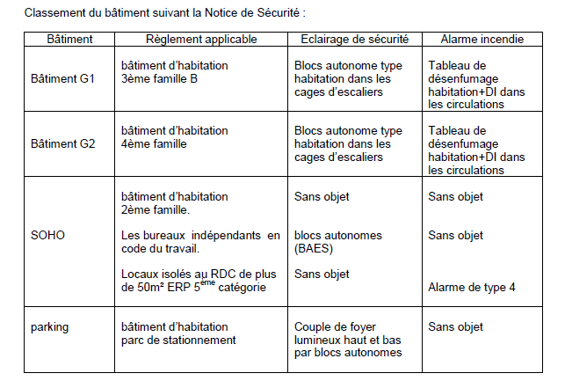

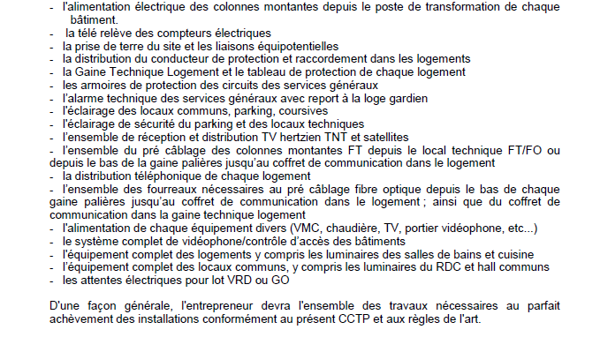

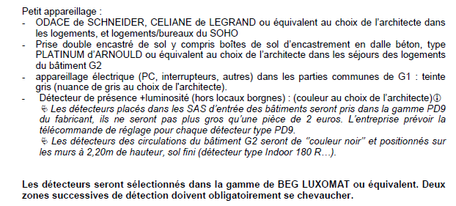

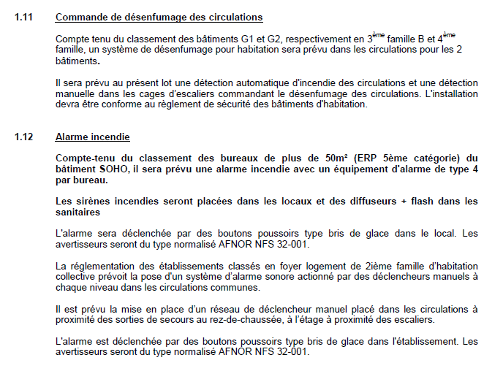

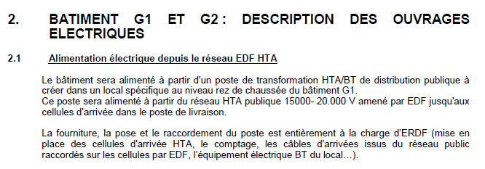

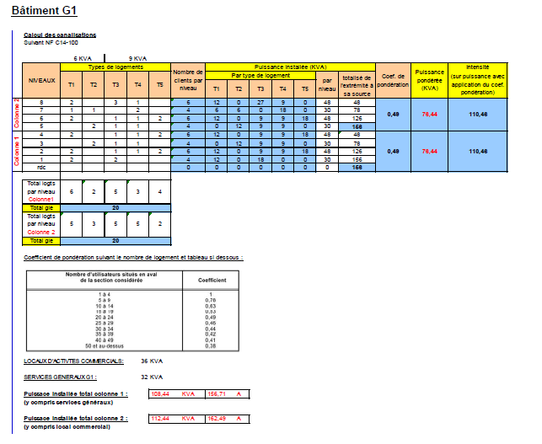

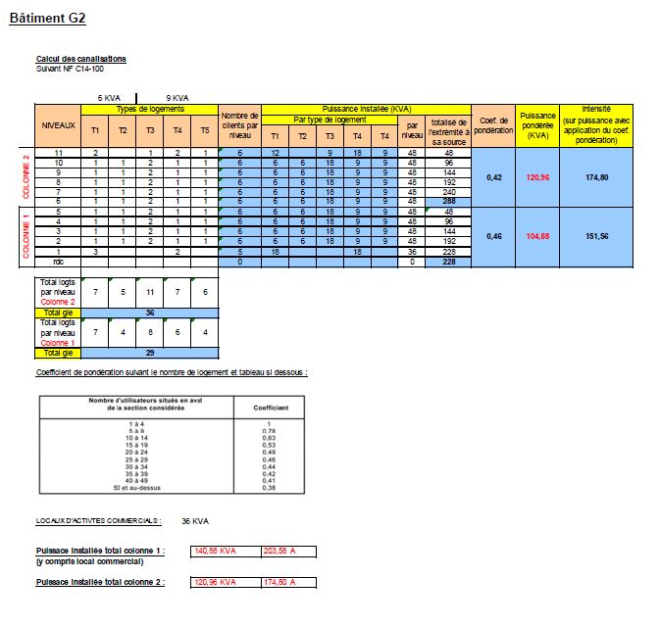

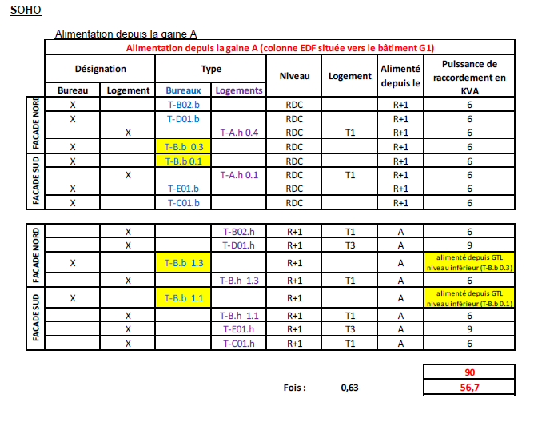

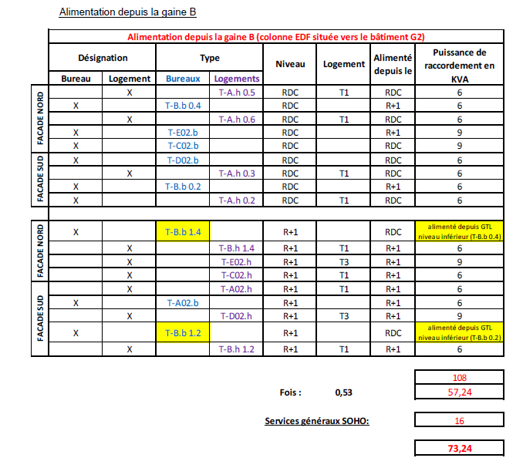

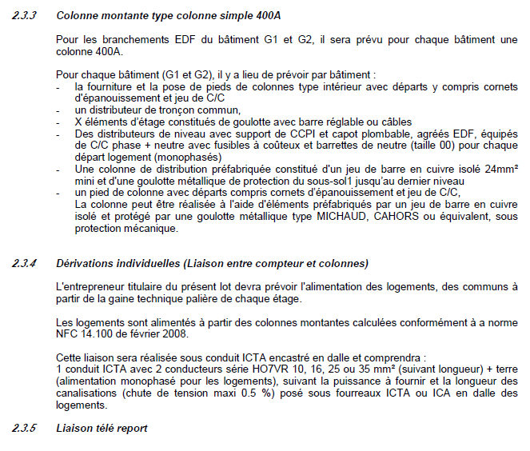

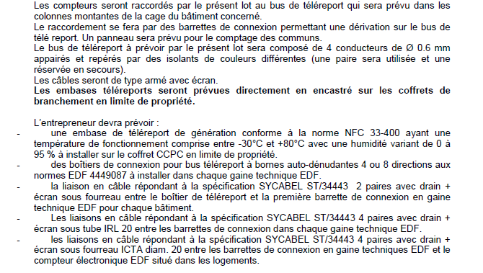

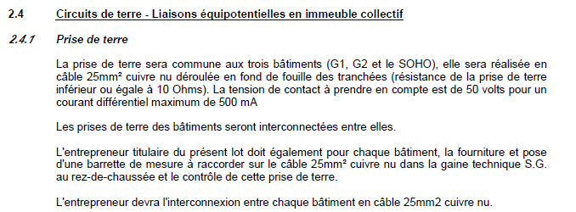

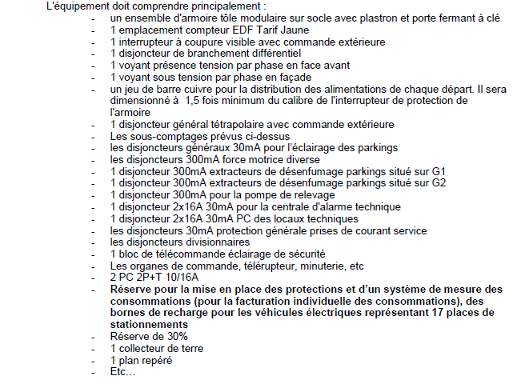

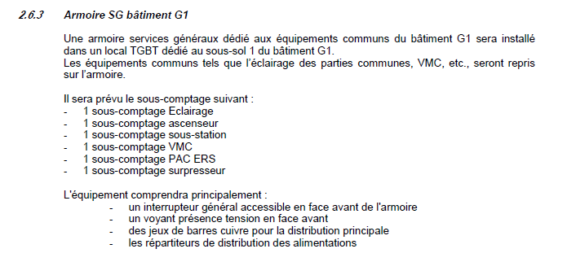

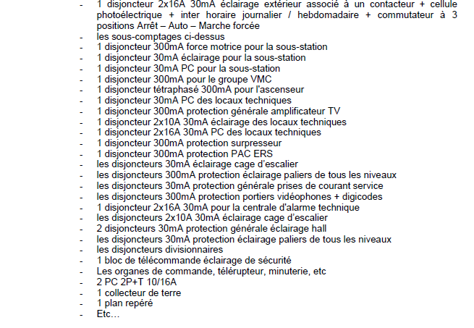

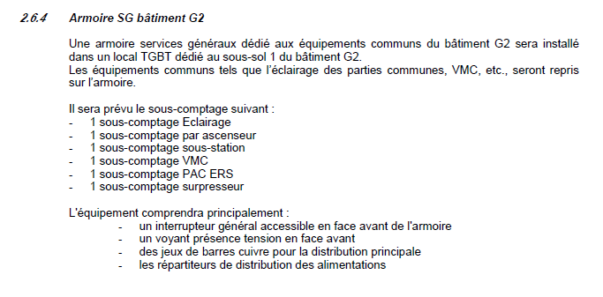

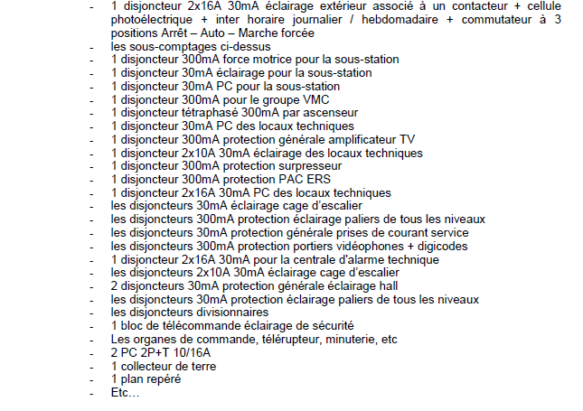

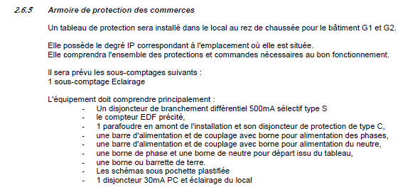

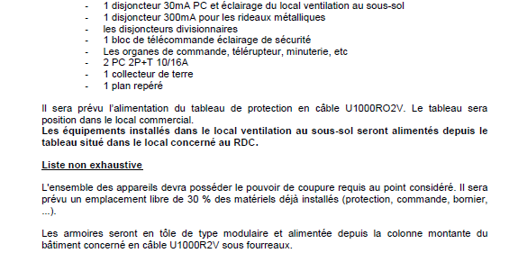

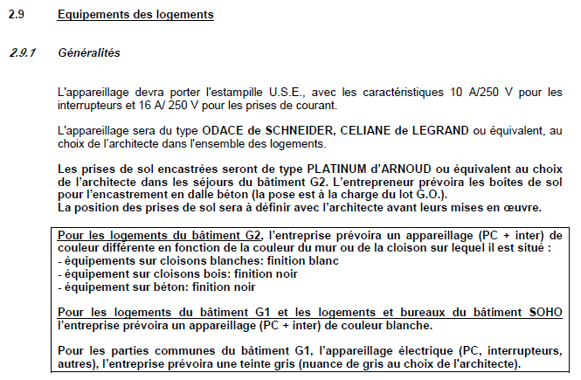

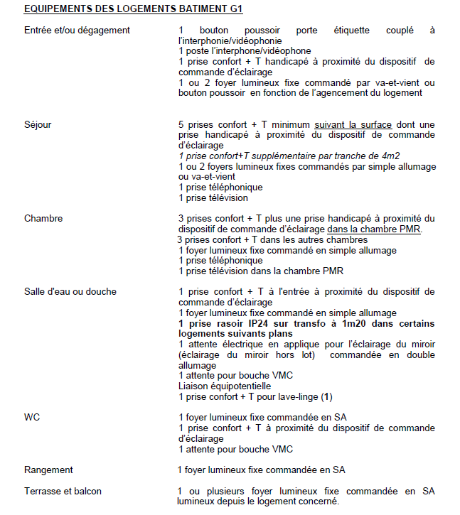

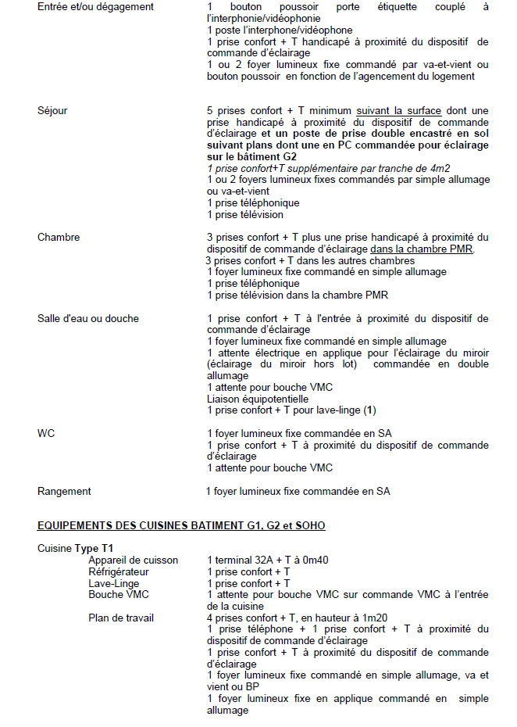

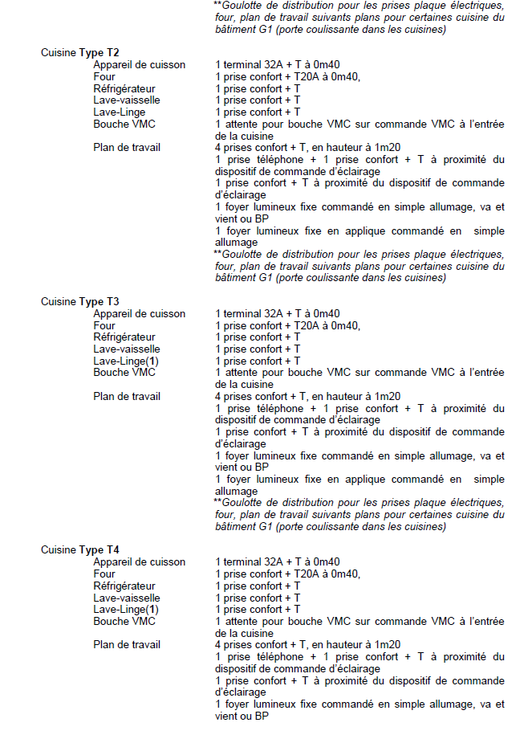

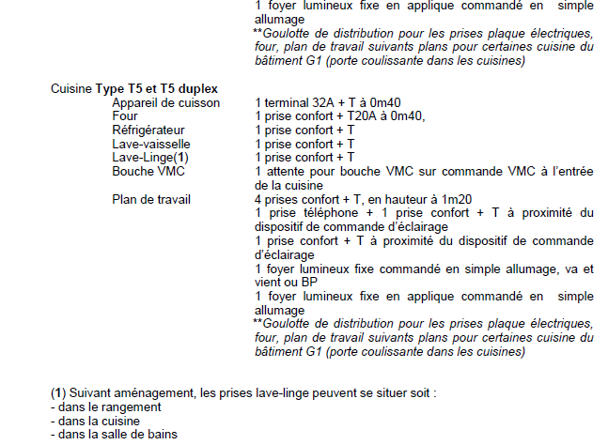

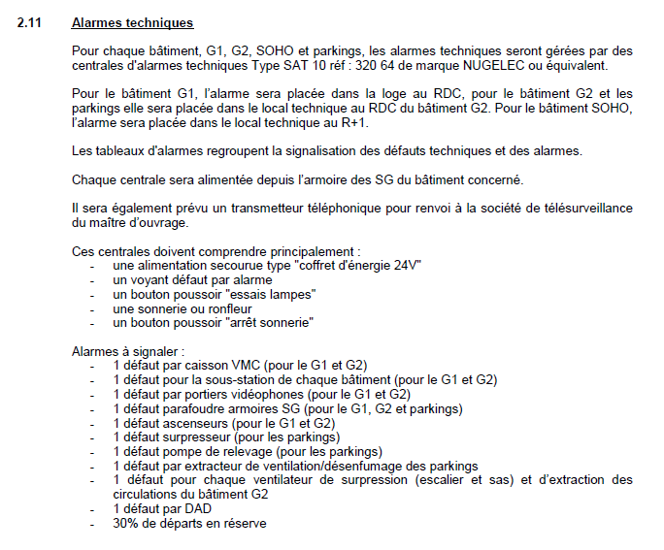

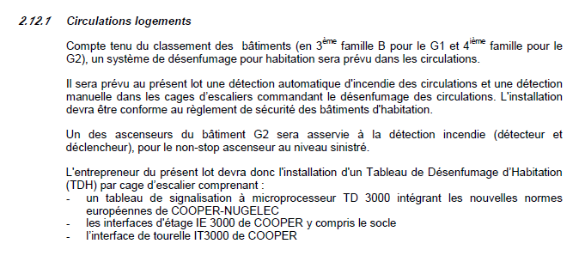

Devis
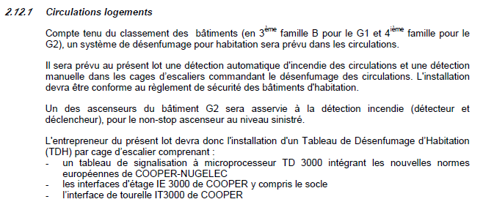

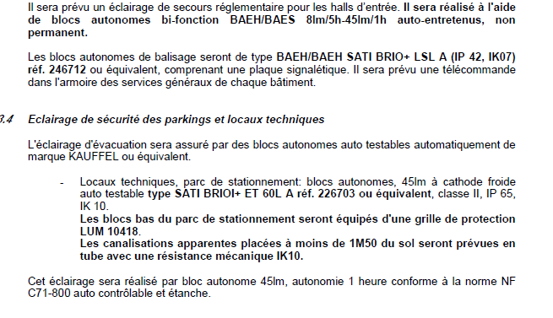

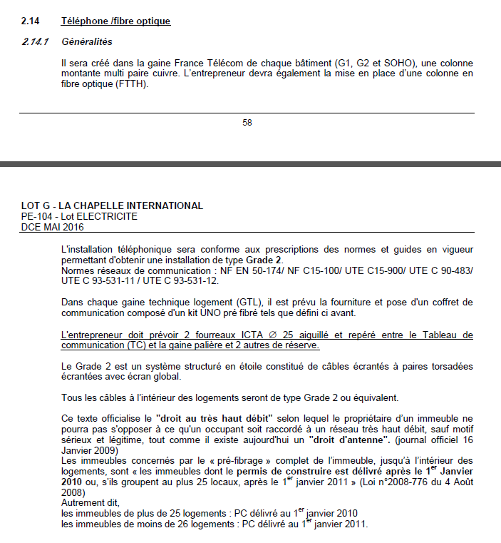

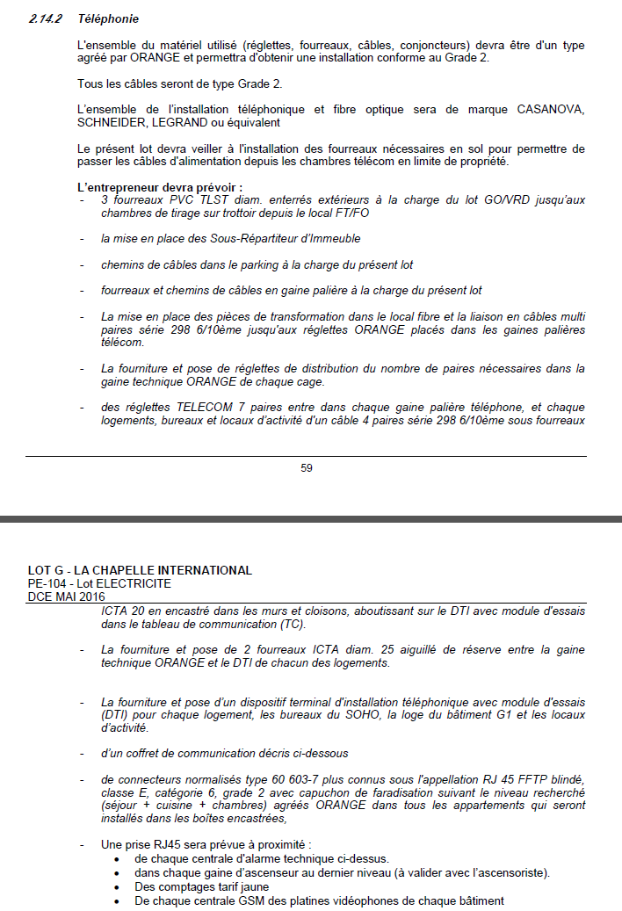

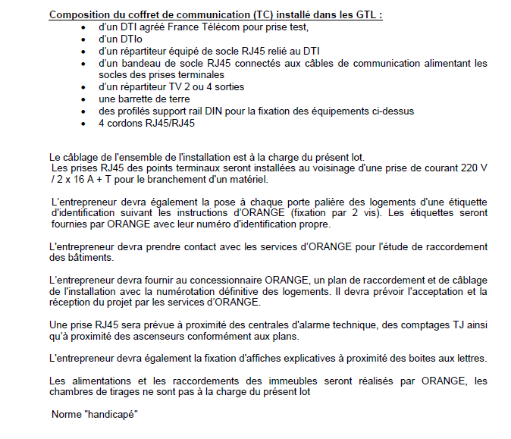

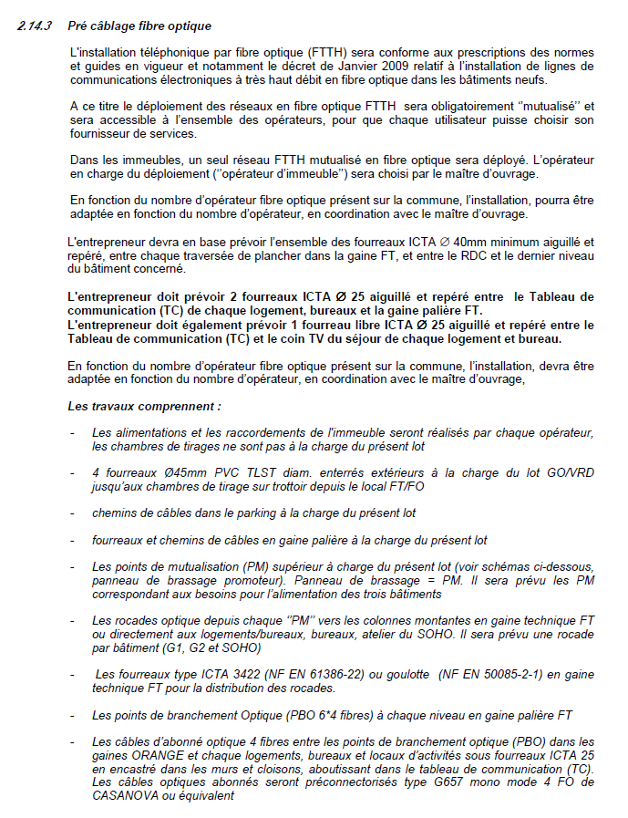

QTE
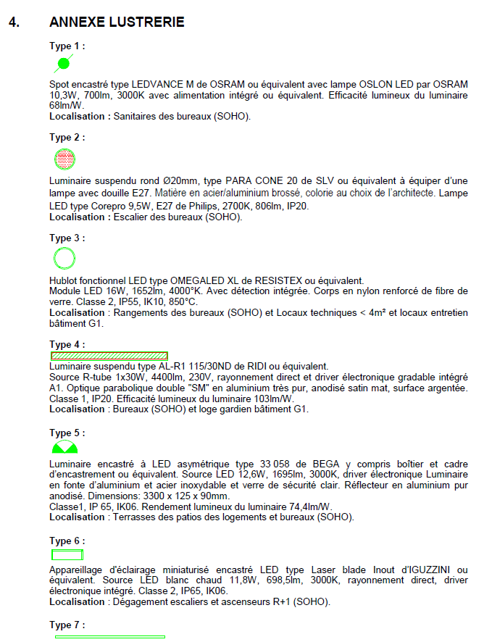
 |  |  |  |  |  |  |  |  | QTE TT

 |  |  |  |  |  |  |  |  | 14 |  | rexel
 |  |  |  |  |  |  |  |  |  |  | Intension
 |  |  |  |  |  |  |  |  |  |  | rexel Maison Alfort
 |  |  |  |  |  |  |  |  |  |  | MAJ

 |  |  |  |  |  |  |  |  | 4 |  | rexel
 |  |  |  |  |  |  |  |  |  |  | Philips
 |  |  |  |  |  |  |  |  |  |  | Intension
 |  |  |  |  |  |  |  |  |  |  | rexel Maison Alfort
 |  |  |  |  |  |  |  |  |  |  | MAJ

 |  |  |  |  |  |  |  |  | 14 |  | rexel
 |  |  |  |  |  |  |  |  |  |  | Intension
 |  |  |  |  |  |  |  |  |  |  | rexel Maison Alfort
 |  |  |  |  |  |  |  |  |  |  | Resistex
 |  |  |  |  |  |  |  |  |  |  | MAJ

 |  |  |  |  |  |  |  |  | 94 |  | rexel
 |  |  |  |  |  |  |  |  |  |  | Intension
 |  |  |  |  |  |  |  |  |  |  | rexel Maison Alfort
 |  |  |  |  |  |  |  |  |  |  | Ridi
 |  |  |  |  |  |  |  |  |  |  | MAJ

 |  |  |  |  |  |  |  |  | 18

 |  |  |  |  |  |  |  |  | 16 |  | rexel
 |  |  |  |  |  |  |  |  |  |  | Intension
 |  |  |  |  |  |  |  |  |  |  | Iguzzini
 |  |  |  |  |  |  |  |  |  |  | rexel Maison Alfort
 |  |  |  |  |  |  |  |  |  |  | MAJ
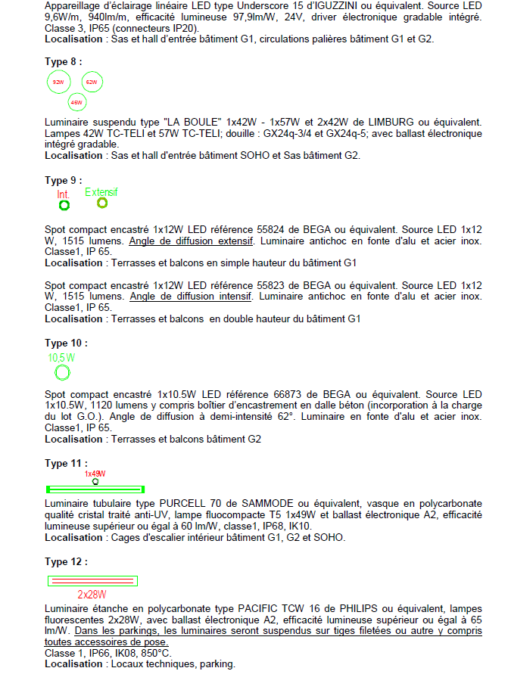

 |  |  |  |  |  |  |  |  | 351 |  | rexel
 |  |  |  |  |  |  |  |  |  |  | Intension
 |  |  |  |  |  |  |  |  |  |  | Iguzzini
 |  |  |  |  |  |  |  |  |  |  | rexel Maison Alfort
 |  |  |  |  |  |  |  |  |  |  | MAJ

 |  |  |  |  |  |  |  | 46 | 4 |  | rexel | Intension | rexel Maison Alfort
 |  |  |  |  |  |  |  | 62 | 4 |  | rexel | Intension | rexel Maison Alfort
 |  |  |  |  |  |  |  | 92 | 3 |  | rexel | Intension | rexel Maison Alfort
 |  |  |  |  |  |  |  |  |  |  | MAJ

 |  |  |  |  |  |  |  | Int | 12 |  | rexel | Intension | rexel Maison Alfort
 |  |  |  |  |  |  |  | Ext | 47 |  | rexel | Intension | rexel Maison Alfort
 |  |  |  |  |  |  |  |  |  |  | MAJ

 |  |  |  |  |  |  |  |  | 19 |  | rexel
 |  |  |  |  |  |  |  |  |  |  | Intension
 |  |  |  |  |  |  |  |  |  |  | rexel Maison Alfort
 |  |  |  |  |  |  |  |  |  |  | MAJ

 |  |  |  |  |  |  |  |  | 13 |  | Niepce
 |  |  |  |  |  |  |  |  | 53 |  | rexel
 |  |  |  |  |  |  |  |  |  |  | Intension
 |  |  |  |  |  |  |  |  |  |  | rexel Maison Alfort
 |  |  |  |  |  |  |  |  |  |  | Sammode
 |  |  |  |  |  |  |  |  |  |  | MAJ

 |  |  |  |  |  |  |  |  | 160 |  | rexel
 |  |  |  |  |  |  |  |  |  |  | Philips
 |  |  |  |  |  |  |  |  |  |  | Intension
 |  |  |  |  |  |  |  |  |  |  | rexel Maison Alfort
 |  |  |  |  |  |  |  |  |  |  | MAJ

 |  |  |  |  |  |  |  |  | 883 |  | rexel | Intension | rexel Maison Alfort
 |  |  |  |  |  |  |  |  | 131 |  | rexel | Intension | rexel Maison Alfort
 |  |  |  |  |  |  |  |  |  |  | MAJ

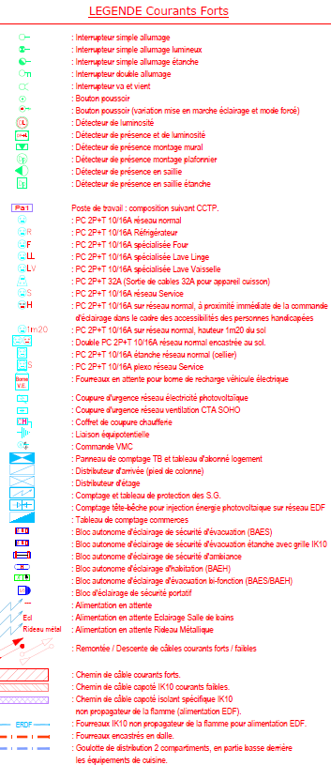

 |  |  |  |  |  |  |  |  | 546
 |  |  |  |  |  |  |  |  | 59
 |  |  |  |  |  |  |  |  | 20
 |  |  |  |  |  |  |  |  | 214
 |  |  |  |  |  |  |  |  | 276
 |  |  |  |  |  |  |  |  | 142
 |  |  |  |  |  |  |  |  | 25
 |  |  |  |  |  |  |  |  | 1
 |  |  |  |  |  |  |  |  | 35
 |  |  |  |  |  |  |  |  | 46
 |  |  |  |  |  |  |  |  | 23
 |  |  |  |  |  |  |  |  | 52
 |  |  |  |  |  |  |  |  | 76

 |  |  |  |  |  |  |  |  | 58
 |  |  |  |  |  |  |  |  | 1995
 |  |  |  |  |  |  |  |  | 123
 |  |  |  |  |  |  |  |  | 84
 |  |  |  |  |  |  |  |  | 118
 |  |  |  |  |  |  |  |  | 85
 |  |  |  |  |  |  |  |  | 123
 |  |  |  |  |  |  |  |  | 55
 |  |  |  |  |  |  |  |  | 598

 |  |  |  |  |  |  |  |  | 40

 |  |  |  |  |  |  |  |  | 36
 |  |  |  |  |  |  |  |  | 17
 |  |  |  |  |  |  |  |  | 3
 |  |  |  |  |  |  |  |  | 1
 |  |  |  |  |  |  |  |  | 2
 |  |  |  |  |  |  |  |  | 193
 |  |  |  |  |  |  |  |  | 124
 |  |  |  |  |  |  |  |  | 134
 |  |  |  |  |  |  |  |  | 5

 |  |  |  |  |  |  |  |  | 2

 |  |  |  |  |  |  |  |  | 2
 |  |  |  |  |  |  |  |  | 65
 |  |  |  |  |  |  |  |  | 17

 |  |  |  |  |  |  |  |  | 76
 |  |  |  |  |  |  |  |  | 28
 |  |  |  |  |  |  |  |  | 5

 |  |  |  |  |  |  |  |  | 138
 |  |  |  |  |  |  |  |  | 30

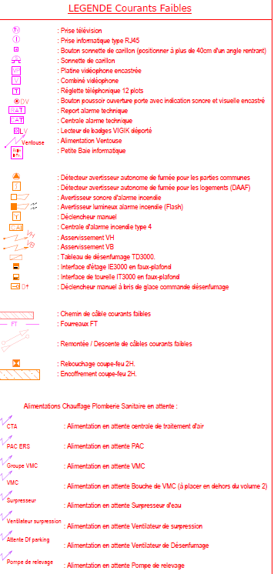

 |  |  |  |  |  |  |  |  | 209
 |  |  |  |  |  |  |  |  | 468
 |  |  |  |  |  |  |  |  | 134
 |  |  |  |  |  |  |  |  | 18
 |  |  |  |  |  |  |  |  | 6
 |  |  |  |  |  |  |  |  | 117
 |  |  |  |  |  |  |  |  | 2
 |  |  |  |  |  |  |  |  | 15

 |  |  |  |  |  |  |  |  | 4
 |  |  |  |  |  |  |  |  | 18
 |  |  |  |  |  |  |  |  | 20
 |  |  |  |  |  |  |  |  | 12

 |  |  |  |  |  |  |  |  | 40
 |  |  |  |  |  |  |  |  | 133
 |  |  |  |  |  |  |  |  | 3
 |  |  |  |  |  |  |  |  | 5
 |  |  |  |  |  |  |  |  | 3
 |  |  |  |  |  |  |  |  | 3
 |  |  |  |  |  |  |  |  | 20
 |  |  |  |  |  |  |  |  | 20

 |  |  |  |  |  |  |  |  | 20

 |  |  |  |  |  |  |  |  | 20

 |  |  |  |  |  |  |  |  | 5

 |  |  |  |  |  |  |  |  | 2

 |  |  |  |  |  |  |  |  | 331

 |  |  |  |  |  |  |  |  | 2

 |  |  |  |  |  |  |  |  | 4

LOGEMENTS

 |  |  | 6 KVA |  | 9 KVA |  |  |  | 6 KVA |  | 9 KVA |  |  |  | 6 KVA |  | 9 KVA |  |  |  | 6 KVA |  | 9 KVA

LOGT | TT G | G1 |  |  |  |  |  |  |  |  |  |  |  | G2
 |  | Colonne 1 |  |  |  |  |  | Colonne 2 |  |  |  |  |  | Colonne 1 |  |  |  |  |  | Colonne 2
 |  | TT | T1 | T2 | T3 | T4 | T5 | TT | T1 | T2 | T3 | T4 | T5 | TT | T1 | T2 | T3 | T4 | T5 | TT | T1 | T2 | T3 | T4 | T5
R + 1 | 9 | 4 | 2 |  | 2 |  |  | 0 |  |  |  |  |  | 5 | 3 |  |  | 2 |  | 0
R + 2 | 12 | 6 | 2 |  | 1 | 1 | 2 | 0 |  |  |  |  |  | 6 | 1 | 1 | 2 | 1 | 1 | 0
R + 3 | 10 | 4 |  | 2 | 1 | 1 |  | 0 |  |  |  |  |  | 6 | 1 | 1 | 2 | 1 | 1 | 0
R + 4 | 12 | 6 | 2 |  | 1 | 1 | 2 | 0 |  |  |  |  |  | 6 | 1 | 1 | 2 | 1 | 1 | 0
R + 5 | 10 | 0 |  |  |  |  |  | 4 |  | 2 | 1 | 1 |  | 6 | 1 | 1 | 2 | 1 | 1 | 0
R + 6 | 12 | 0 |  |  |  |  |  | 6 | 2 |  | 1 | 1 | 2 | 0 |  |  |  |  |  | 6 | 1 | 1 | 2 | 1 | 1
R + 7 | 10 | 0 |  |  |  |  |  | 4 | 1 | 1 |  | 2 |  | 0 |  |  |  |  |  | 6 | 1 | 1 | 2 | 1 | 1
R + 8 | 12 | 0 |  |  |  |  |  | 6 | 2 |  | 3 | 1 |  | 0 |  |  |  |  |  | 6 | 1 | 1 | 2 | 1 | 1
R + 9 | 6 | 0 |  |  |  |  |  | 0 |  |  |  |  |  | 0 |  |  |  |  |  | 6 | 1 | 1 | 2 | 1 | 1
R + 10 | 6 | 0 |  |  |  |  |  | 0 |  |  |  |  |  | 0 |  |  |  |  |  | 6 | 1 | 1 | 2 | 1 | 1
R + 11 | 6 | 0 |  |  |  |  |  | 0 |  |  |  |  |  | 0 |  |  |  |  |  | 6 | 2 |  | 1 | 2 | 1
TT COLONNE |  | 20 | 6 | 2 | 5 | 3 | 4 | 20 | 5 | 3 | 5 | 5 | 2 | 29 | 7 | 4 | 8 | 6 | 4 | 36 | 7 | 5 | 11 | 7 | 6
TT BAT |  | 40 |  |  |  |  |  |  |  |  |  |  |  | 65
TT G |  | 105

SOHO

 |  |  | T1 | Bureaux | T3 |  |  |  |  |  |  |  |  |  |  |  |  |  |  |  | T1 | Bureaux | T3
 |  |  |  |  |  |  |  | 25
RDC |  | 17 | 3 | 5 |  |  |  | 14 |  |  |  |  |  |  |  |  |  |  |  |  | 3 | 6
R + 1 |  | 13 | 3 | 1 | 2 |  |  | 29 |  |  |  |  |  |  |  |  |  |  |  |  | 4 | 2 | 1
 |  |  | 6 | 6 | 2 |  |  | 21 |  |  |  |  |  |  |  |  |  |  |  |  | 7 | 8 | 1
 |  |  |  |  |  |  |  | 10 |  |  |  |  |  |  | 0
 |  |  |  |  |  |  |  | 6 | 105 |  |  |  |  |  | 0
 |  |  |  |  |  |  |  |  | 143 |  |  | 1 |  | -1 | 0.86614173228 |  | 0.95238095238

 |  |  |  |  | T1 |  |  | T2 |  |  | T3 |  |  | T4 |  |  | T5 |  |  | T5 D |  |  | T1 |  |  | T3 |  |  | BUREAUX
Appartement | 105 |  | QT PLANS | QT TT G | 25 | QT U | QT TT | 14 | QT U | QT TT | 29 | QT U | QT TT | 21 | QT U | QT TT | 10 | QT U | QT TT | 6 | QT U | QT TT | 14 | QT U | QT TT | 8 | QT U | QT TT | 16 | QT U | QT TT

* Appareillages de finition blanche
- Interrupteur simple allumage |  |  | 546 | 546 | 25 | 0.13385826772 | 3.3464566929 | 14 | 3.1338582677 | 43.874015748 | 29 | 6.1338582677 | 177.88188976 | 21 | 7.1338582677 | 149.81102362 | 10 | 5.1338582677 | 51.338582677 | 6 | 10.133858268 | 60.803149606 | 14 | 0.13385826772 | 1.874015748 | 8 | 5.1338582677 | 41.070866142 | 16 | 1 | 16
- Interrupteur simple allumage à voyant |  |  | 59 | 59 | 25 | 0 | 0 | 14 | 0 | 0 | 29 | 0.9 | 26.1 | 21 | 0.9 | 18.9 | 10 | 0 | 0 | 6 | 1 | 6 | 14 | 0 | 0 | 8 | 1 | 8 | 16 | 0 | 0
- Interrupteur double allumage |  |  | 214 | 214 | 25 | 2.9523809524 | 73.80952381 | 14 | 0.95238095238 | 13.333333333 | 29 | 0.95238095238 | 27.619047619 | 21 | 0.95238095238 | 20 | 10 | 5.9523809524 | 59.523809524 | 6 | 0.95238095238 | 5.7142857143 | 14 | 1 | 14 | 8 | 0 | 0 | 16 | 0 | 0
- Interrupteur va et vient |  |  | 276 | 276 | 25 | 1.5 | 37.5 | 14 | 3 | 42 | 29 | 1 | 29 | 21 | 1 | 21 |  | 0 | 0 | 6 | 7 | 42 | 14 | 4 | 56 | 8 | 6 | 48 | 16 | 0 | 0
- Bouton poussoir |  |  | 142 | 141 | 25 | 0 | 0 | 14 | 0 | 0 | 29 | 2 | 58 | 21 | 3 | 63 | 10 | 2 | 20 | 6 | 0 | 0 | 14 | 0 | 0 | 8 | 0 | 0 | 16 | 0 | 0
- Bouton poussoir sonnerie d'entrée |  |  | 134 | 143 | 25 | 1 | 25 | 14 | 1 | 14 | 29 | 1 | 29 | 21 | 1 | 21 | 10 | 1 | 10 | 6 | 1 | 6 | 14 | 1 | 14 | 8 | 1 | 8 | 16 | 1 | 16
 |  |  |  |  |  |  |  |  |  |  |  |  |  |  |  |  |  |  |  |  |  |  |  |  |  |  |  |  | 16 | 0 | 0
- Prise de courant 2P+T10/16A |  |  | 1995 | 1996 | 25 | 11 | 275 | 14 | 14 | 196 | 29 | 16 | 464 | 21 | 19 | 399 | 10 | 22 | 220 | 6 | 24 | 144 | 14 | 11 | 154 | 8 | 16 | 128 | 16 | 1 | 16
- Prise de courant 2P+T10/16A handicapée |  |  | 598 | 597 | 25 | 3 | 75 | 14 | 4 | 56 | 29 | 6 | 174 | 21 | 6 | 126 | 10 | 7 | 70 | 6 | 9 | 54 | 14 | 3 | 42 | 8 | 0 | 0 | 16 | 0 | 0
- Prise de courant 2P+T10/16A Lave-Linge |  |  | 118 | 119 | 25 | 1 | 25 | 14 | 1 | 14 | 29 | 1 | 29 | 21 | 1 | 21 | 10 | 1 | 10 | 6 | 1 | 6 | 14 | 1 | 14 | 8 | 0 | 0 | 16 | 0 | 0
- Prise de courant 2P+T10/16A Lave-Vaisselle |  |  | 85 | 80 | 25 | 0 | 0 | 14 | 1 | 14 | 29 | 1 | 29 | 21 | 1 | 21 | 10 | 1 | 10 | 6 | 1 | 6 | 14 | 0 | 0 | 8 | 0 | 0 | 16 | 0 | 0
- Prise de courant 2P+T20A four |  |  | 84 | 80 | 25 | 0 | 0 | 14 | 1 | 14 | 29 | 1 | 29 | 21 | 1 | 21 | 10 | 1 | 10 | 6 | 1 | 6 | 14 | 0 | 0 | 8 | 0 | 0 | 16 | 0 | 0
- Attente cuisson |  |  | 123 | 119 | 25 | 1 | 25 | 14 | 1 | 14 | 29 | 1 | 29 | 21 | 1 | 21 | 10 | 1 | 10 | 6 | 1 | 6 | 14 | 1 | 14 | 8 | 0 | 0 | 16 | 0 | 0
- Attente éclairage évier cuisine |  |  |  | 39 | 25 | 1 | 25 | 14 | 0 | 0 | 29 | 0 | 0 | 21 | 0 | 0 | 10 | 0 | 0 | 6 | 0 | 0 | 14 | 1 | 14 | 8 | 0 | 0 | 16 | 0 | 0
- Attente éclairage vasque salle de bain |  |  |  | 119 | 25 | 1 | 25 | 14 | 1 | 14 | 29 | 1 | 29 | 21 | 1 | 21 | 10 | 1 | 10 | 6 | 1 | 6 | 14 | 1 | 14 | 8 | 0 | 0 | 16 | 0 | 0
- Attente protections solaires |  |  |  | 487 | 25 | 1 | 25 | 14 | 2 | 28 | 29 | 5 | 145 | 21 | 7 | 147 | 10 | 8 | 80 | 6 | 8 | 48 | 14 | 1 | 14 | 8 | 0 | 0 | 16 | 0 | 0
- Attente VMC y compris interrupteur cuisine |  |  |  | 125 | 25 | 1 | 25 | 14 | 1 | 14 | 29 | 1 | 29 | 21 | 1 | 21 | 10 | 1 | 10 | 6 | 2 | 12 | 14 | 1 | 14 | 8 | 0 | 0 | 16 | 0 | 0
- Attente VMC SdB et WC |  |  |  | 125 | 25 | 1 | 25 | 14 | 1 | 14 | 29 | 1 | 29 | 21 | 1 | 21 | 10 | 1 | 10 | 6 | 2 | 12 | 14 | 1 | 14 | 8 | 0 | 0 | 16 | 0 | 0
 |  |  |  |  |  |  |  |  |  |  |  |  |  |  |  |  |  |  |  |  |  |  |  |  |  |  |  |  | 16 | 0 | 0
- Goulotte de distribution en cuisine bâtiment G1 |  |  |  | 0 | 25 | 0 | 0 | 14 | 0 | 0 | 29 | 0 | 0 | 21 | 0 | 0 | 10 | 0 | 0 | 6 | 0 | 0 | 14 | 0 | 0 | 8 | 0 | 0 | 16 | 0 | 0
- DAAF suivant CCTP |  |  | 133 | 133 | 25 | 1 | 25 | 14 | 1 | 14 | 29 | 1 | 29 | 21 | 1 | 21 | 10 | 1 | 10 | 6 | 2 | 12 | 14 | 1 | 14 | 8 | 1 | 8 | 16 | 0 | 0
 |  |  |  |  |  |  |  |  |  |  |  |  |  |  |  |  |  |  |  |  |  |  |  |  |  |  |  |  | 16 | 0 | 0
- Luminaire type 9 Eclairage terrasse/balcon ext. G1 |  |  | 47 | 47 | 25 | 0 | 0 | 14 | 0 | 0 | 29 | 1 | 27.26 | 21 | 1 | 19.74 | 10 | 0 | 0 | 6 | 0 | 0 | 14 | 0 | 0 | 8 | 0 | 0 | 16 | 0 | 0
- Luminaire type 9 Eclairage terrasse/balcon int. G1 |  |  | 12 | 12 | 25 | 0 | 0 | 14 | 0 | 0 | 29 | 0 | 0 | 21 | 0 | 0 | 10 | 0 | 0 | 6 | 2 | 12 | 14 | 0 | 0 | 8 | 0 | 0 | 16 | 0 | 0
- Luminaire type 10 Eclairage terrsse/balcon G2 |  |  | 19 | 19 | 25 | 0 | 0 | 14 | 0 | 0 | 29 | 0.65517241379 | 19 | 21 | 0 | 0 | 10 | 0 | 0 | 6 | 0 | 0 | 14 | 0 | 0 | 8 | 0 | 0 | 16 | 0 | 0
- Boitier et douille DCL, compris fiche 2P+T |  |  | 1014 | 1015 | 25 | 5 | 125 | 14 | 6 | 84 | 29 | 10 | 290 | 21 | 8 | 168 | 10 | 15 | 150 | 6 | 13 | 78 | 14 | 4 | 56 | 8 | 8 | 64 | 16 | 0 | 0
- Ampoule fluocompacte 15W, E27 |  |  | 1014 | 1015 | 25 | 5 | 125 | 14 | 6 | 84 | 29 | 10 | 290 | 21 | 8 | 168 | 10 | 15 | 150 | 6 | 13 | 78 | 14 | 4 | 56 | 8 | 8 | 64 | 16 | 0 | 0
- Luminaire type 5 |  |  | 18 | 18 |  |  |  |  |  |  |  |  |  |  |  |  |  |  |  |  |  |  | 14 | 1.2857142857 | 18 |  |  |  |  | 0
 |  |  |  |  |  |  |  |  |  |  |  |  |  |  |  |  |  |  |  |  |  |  |  |  |  |  |  |  | 16 | 0 | 0
- Ampli TV en GTL y compris alimentation |  |  |  | 105 | 25 | 1 | 25 | 14 | 1 | 14 | 29 | 1 | 29 | 21 | 1 | 21 | 10 | 1 | 10 | 6 | 1 | 6 | 14 | 0 | 0 | 8 | 0 | 0 | 16 | 0 | 0

 |  |  |  |  |  | 38.58623922 |  |  | 49.08623922 |  |  | 69.581411634 |  |  | 71.92623922 |  |  | 90.08623922 |  |  | 101.08623922

- Prise de courant double 2P+T20A au sol G2

